填报指南
填报项 | 填报指南/策略
填报网址及登录说明 | 参赛人员通过大赛官方报名平台（ai-contest.minmetals.com.cn）进行报名，报名时请使用集团公司人力资源系统登记的手机号进行登录。
申报赛道 | 创意方案赛：侧重思路规划与可行性论证。针对需要中长期规划的AI整体解决方案，参赛者需提交完整的项目创意方案，明确阐述业务痛点、解决思路、预期效益、技术路线及实施计划，突出方案的创新性与前瞻性。 应用原型赛，侧重实践验证与落地能力。针对可通过AI中台快速验证的创意，参赛者需提交可运行的软件原型、算法模型或具备关键功能的系统模块，并附详细技术方案说明，明确原型的功能实现、技术架构及验证效果。
赛道方向 | 产业升级通常指生产制造、研发设计等硬核技术领域；管理协同通常指办公自动化、HR、财务等企业内部管理流程。请根据项目解决的核心业务领域进行选择。
作品成熟度 | 这是初赛筛选的重要依据，建议如实填写。若处于“创意构思阶段”，需在技术方案中展现严密的逻辑闭环；若处于“落地应用阶段”，则必须在预期收益中提供真实的实证数据支撑。
申报人/团队 | 建议团队构成包含“AI技术专家+行业业务专家”的组合，这种跨界搭配能体现项目对行业痛点的深刻理解及技术落地的可行性。
目标用户与受众 | 明确具体的服务对象，例如“某工厂的质检员”或“某公司的财务BP”，避免笼统描述，以体现场景的垂直度和真实性。
当前现状和核心痛点 (≤300字) | 描述无AI介入前的业务运作方式及存在的效率低下或成本高昂问题。务必使用量化数据说话，例如“目前人工处理耗时5小时，准确率仅为80%”，以增强痛点的说服力。
业务方案描述 (≤500字) | 描述AI产品如何介入业务流程。应清晰描述出业务流程图，明确指出AI在哪个具体环节替代或辅助了人工，形成完整的业务闭环。
原型形态 | 基于Prompt的应用选“Skill”；涉及多步骤推理选“Agent”；垂直领域训练模型选“垂类模型”；综合性平台选“智能业务平台”。根据实际技术实现形态准确勾选。
AI技术应用点 | 若是大模型应用，通常勾选“NLP/大模型”或“多模态交互”；若涉及复杂决策，可勾选“智能决策/强化学习”或“智能体Agent协作”。确保勾选项与后续技术方案描述一致。
预期/实际价值 | 经济价值：预计能为企业降本增效的具体指标（如：效率提升XX%，成本降低XX%）。 社会/管理价值：对管理模式、员工体验或行业标准的提升作用。
技术壁垒 | 低（开源可改）：依赖现成开源模型或API，仅做简单提示词或微调，技术路径清晰，极易被同行复现。 中（需定制）：涉及深度工程改造，如复杂RAG系统、多Agent协作或特定微调，具备一定技术积累。 高（需攻关）：涉及核心算法创新、自研模型架构或从零预训练，技术护城河极深，具备专利潜力。
业务壁垒 | 低（流程标准）：业务流程标准化，无复杂协作，上线容易但竞争激烈，用户切换成本低，易被替代。 中（跨部门协调）：涉及多部门数据打通与流程再造，需协调多方利益，实施周期长，对手难以短期切入。 高（核心技术）：关联核心机密或生产环节，需极高信任背书与安全审计，合作后具有极强的排他性。
算力需求 | 提出目前方案在路演阶段需要的算力需求，以便组委会提前进行资源配置，填写形式可以为：**张 64GB 华为910B（如Atlas 800I A2机型）、单张NVIDIA A10或RTX 3090/4090显卡（24GB显存）
所需支持资源 | 根据项目短板提出具体需求，如“研发人员指导”、“试点机会”、“资金支持”或“立项支持”。
潜在风险与应对 | 1.数据安全与隐私保护：项目涉及的数据来源是否合规？采取了哪些措施保障数据隐私（如：数据脱敏、本地化部署、联邦学习等）？ 2.AI伦理与可解释性：如何避免算法歧视？AI的决策结果是否具备可解释性，以便业务人员理解和信任？
附件上传 | 核心算法逻辑图：建议提供Agent工作流图或RAG架构图，比传统神经网络图更直观。原型演示视频：大模型效果通过交互体现，视频比截图更有说服力，务必包含真实操作演示。
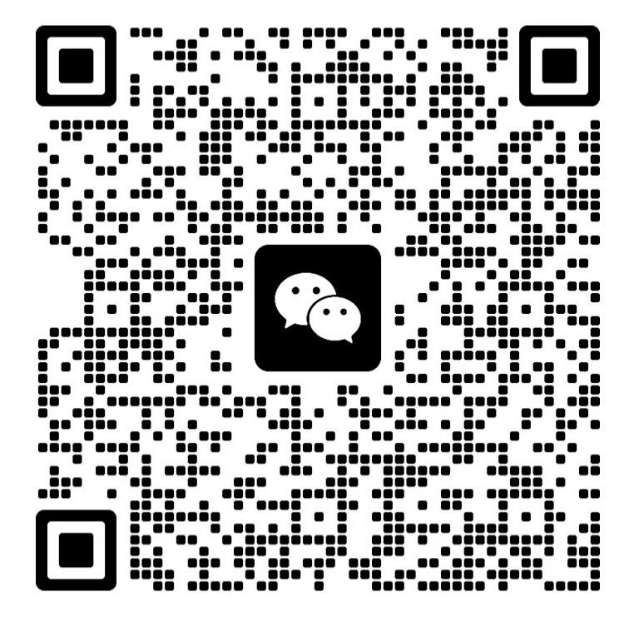 | 大赛报名相关疑问，请扫码进群咨询。

